Sheet1
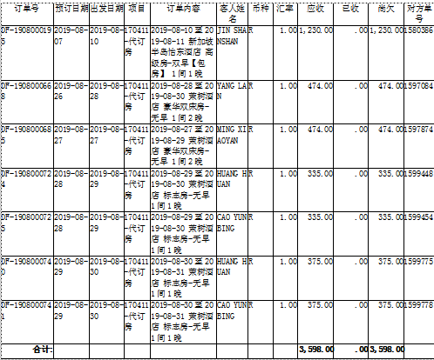

 | 1580386 | 1230

 | 1597084 | 474

 | 1597874 | 474

 | 1599448 | 335

 | 1599454 | 335

 | 1599775 | 375

 | 1599778 | 375

 |  | 3598

确认应付款金额：3598 |  | 付款单编号： P190904180053535

